图纸信息表
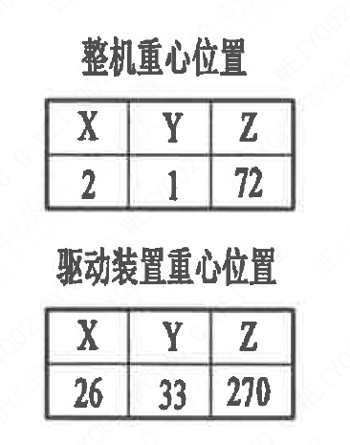
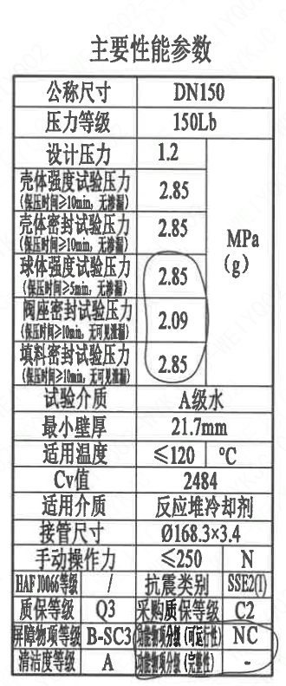
页码 | 表格名称 | 字段名称 | 字段值 | 标准字段名 | 标准字段值
1 | 主要性能参数 | 公称尺寸 | DN25 | 阀门入口口径 | DN25
 |  |  |  | 阀门出口口径 | DN25
1 | 主要性能参数 | 压力等级 | 150Lb
1 | 主要性能参数 | 设计压力 | 1.2 | 设计压力 | 1.2
1 | 主要性能参数 | 壳体强度试验压力（保压时间≥10min，无渗漏） | 2.85
1 | 主要性能参数 | 壳体密封试验压力（保压时间≥10min，无渗漏） | 2.85
1 | 主要性能参数 | 球体强度试验压力（保压时间≥5min，无渗漏） | 2.85
1 | 主要性能参数 | 阀座密封试验压力（保压时间≥10min，无可见泄漏） | 2.09
1 | 主要性能参数 | 填料密封试验压力（保压时间≥5min，无可见泄漏） | 2.85
1 | 主要性能参数 | 试验介质 | A级水
1 | 主要性能参数 | 最小壁厚 | 21.7mm
1 | 主要性能参数 | 适用温度 | ≤120
1 | 主要性能参数 | Cv值 | 2484 | 设计要求流量系数 | 2484
1 | 主要性能参数 | 适用介质 | 反应堆冷却剂 | 流体介质 | P
1 | 主要性能参数 | 接管尺寸 | ∅168.3×3.4 | 入口接管外径 | 168.3
 |  |  |  | 入口接管壁厚 | 3.4
 |  |  |  | 出口接管外径 | 168.3
 |  |  |  | 出口接管壁厚 | 3.4
1 | 主要性能参数 | 手动操作力 | ≤250
1 | 主要性能参数 | HAFJ0066等级 | / | 核安全等级（阀门本体）
1 | 主要性能参数 | 质保等级 | Q3 | 物项质保等级 | Q3
1 | 主要性能参数 | 屏障物项等级 | B-SC3 | 屏障物项分级 | B-SC3
1 | 主要性能参数 | 清洁度等级 | A | 清洁度等级 | A
1 | 主要性能参数 | 抗震类别 | SSE2(I） | 抗震分类 | SSE2
 |  |  |  | 抗震要求 | I
1 | 主要性能参数 | 采购质保等级 | C2
1 | 主要性能参数 | 功能物项分级（可运行性） | NC | 功能物项分级（可运行性） | NC
1 | 主要性能参数 | 功能物项分级（完整性） | - | 功能物项分级（完整性）
1 | 阀门参数表 | ID | 1RIS4350VP，2RIS4350VP | 功能位置编码 | 1RIS4350VP，2RIS4350VP
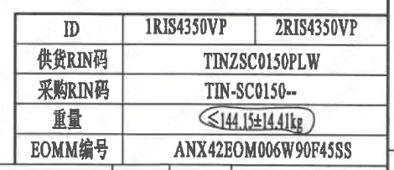
1 | 阀门参数表 | 供货RIN码 | TINZSC0150PLW | 供货RIN码 | TINZSC0150PLW
1 | 阀门参数表 | 采购RIN码 | TIN-SC0150-- | 采购RIN码 | TIN-SC0150--
1 | 阀门参数表 | 重量 | <144.15±14.41kg
1 | 阀门参数表 | EOMM编码 | ANX42E0M006W90F45SS
1 | 阀门重心信息表 | 整机重心位置 | (2,1,72)
1 | 阀门重心信息表 | 驱动装置重心位置 | (26,33,270)

材料清单
页码 | 序号 | 幅面 | 代号 | 名称 | 数量 | 材料 | 单件 | 总计 | 备注
1 | 1 |  | LNT01-2010 | 阀体150-150-N3 | 1 | Z3CN20-09M | 63.25 | 63.25 | M3402
1 | 2 |  | LNT02-2010 | 球体150-N3 | 1 | Z2CND17-12 | 20.55 | 20.55 | M3306;G-Q3
1 | 3 |  | LNT07-2010 | 轴承Ⅰ49×44 | 1 | PEEK | 0.01 | 0.01
1 | 4 |  | LNT11-2010 | 阀座150 | 2 | Z2CND17-12 | 1.86 | 3.72 | M3306;G-Q3
1 | 5 |  | LNT06-2010 | O形圈161×5.7 | 2 | EPDM | 0.01 | 0.02
1 | 6 |  | LNT03-2010 | 密封圈150 | 2 | PEEK | 0.05 | 0.10
1 | 7 |  | LNT16-2010 | 弹簧片150 | 4 | 07Cr17Ni7Al | 0.05 | 0.20
1 | 8 |  | LNT08-2010 | 轴承Ⅱ55×22 | 1 | PEEK | 0.01 | 0.01
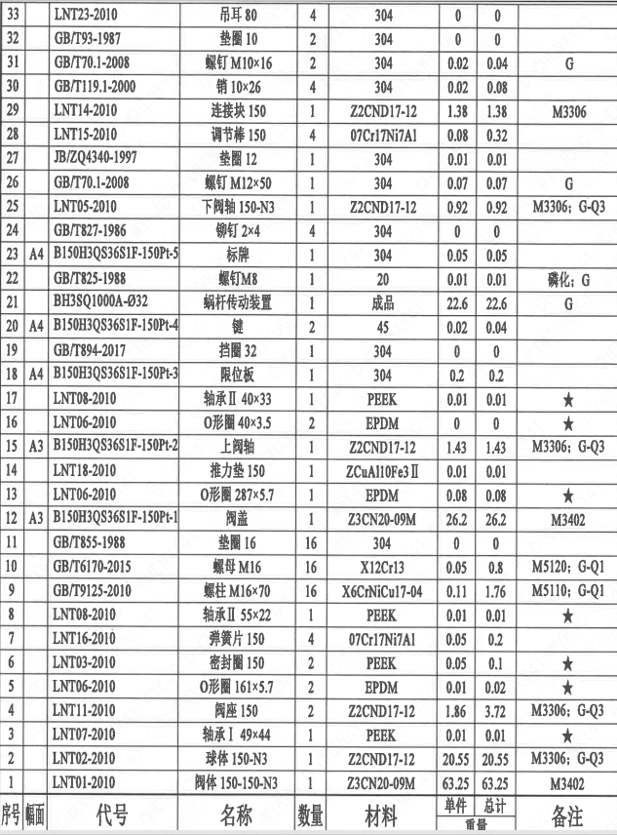
1 | 9 |  | GB/T9125-2010 | 螺柱M16×70 | 16 | X6CrNiCu17-04 | 0.11 | 1.76 | M5110;G-Q1
1 | 10 |  | GB/T6170-2015 | 螺母M16 | 16 | X12Cr13 | 0.05 | 0.80 | M5120;G-Q1
1 | 11 |  | GB/T855-1988 | 垫圈16 | 16 | 304 | 0.00 | 0.00
1 | 12 | A3 | B150H3QS36S1F-150P-1 | 阀盖 | 1 | Z3CN20-09M | 26.20 | 26.20 | M3402
1 | 13 |  | LNT06-2010 | O形圈287×5.7 | 1 | EPDM | 0.08 | 0.08
1 | 14 |  | LNT18-2010 | 推力垫150 | 1 | ZCuAl10Fe3Ⅱ | 0.01 | 0.01
1 | 15 | A3 | B150H3QS36S1F-150P-2 | 上阀轴 | 1 | Z2CND17-12 | 1.43 | 1.43 | M3306;G-Q3
1 | 16 |  | LNT06-2010 | O形圈40×3.5 | 2 | EPDM | 0.00 | 0.00
1 | 17 |  | LNT08-2010 | 轴承Ⅱ40×33 | 1 | PEEK | 0.01 | 0.01
1 | 18 | A4 | B150H3QS36S1F-150P-3 | 限位板 | 1 | 304 | 0.20 | 0.20
1 | 19 |  | GB/T894-2017 | 挡圈32 | 1 | 304 | 0.00 | 0.00
1 | 20 | A4 | B150H3QS36S1F-150P-4 | 键 | 2 | 45 | 0.02 | 0.04
1 | 21 |  | BH3SQ1000A-032 | 蜗杆传动装置 | 1 | 成品 | 22.60 | 22.60 | G
1 | 22 |  | GB/T825-1988 | 螺钉M8 | 1 | 20 | 0.01 | 0.01 | 磷化;G
1 | 23 | A4 | B150H3QS36S1F-150P-5 | 标牌 | 1 | 304 | 0.05 | 0.05
1 | 24 |  | GB/T827-1986 | 铆钉2×4 | 4 | 304 | 0.00 | 0.00
1 | 25 |  | LNT05-2010 | 下阀轴150-N3 | 1 | Z2CND17-12 | 0.92 | 0.92 | M3306;G-Q3
1 | 26 |  | GB/T70.1-2008 | 螺钉M12×50 | 1 | 304 | 0.07 | 0.07 | G
1 | 27 |  | JB/ZQ4340-1997 | 垫圈12 | 1 | 304 | 0.01 | 0.01
1 | 28 |  | LNT15-2010 | 调节棒150 | 4 | 07Cr17Ni7Al | 0.08 | 0.32
1 | 29 |  | LNT14-2010 | 连接块150 | 1 | Z2CND17-12 | 1.38 | 1.38 | M3306
1 | 30 |  | GB/T119.1-2000 | 销10×26 | 4 | 304 | 0.02 | 0.08
1 | 31 |  | GB/T70.1-2008 | 螺钉M10×16 | 2 | 304 | 0.02 | 0.04 | G
1 | 32 |  | GB/T93-1987 | 垫圈10 | 2 | 304 | 0.00 | 0.00
1 | 33 |  | LNT23-2010 | 吊耳80 | 4 | 304 | 0.00 | 0.00
1 | 34 |  | LNT06-2010 | O形圈164×1.9 | 2 | EPDM | 0.00 | 0.00
1 | 35 |  | LNT26-2010 | 调整垫150 | 2 | 07Cr17Ni7Al | 0.00 | 0.00
1 | 36 | A4 | B150H3QS36S1F-150P-6 | 垫片 | 1 | 304 | 0.01 | 0.01
1 | 37 |  | GB/T9125-2010 | 螺柱M12×75 | 8 | 630 | 0.02 | 0.16 | G
1 | 38 |  | GB/T6170-2015 | 螺母M12 | 8 | 304 | 0.01 | 0.08 | G
1 | 39 |  | GB/T855-1988 | 垫圈12 | 8 | 304 | 0.00 | 0.00
1 | 40 |  | LNP36-2010 | 流向指示牌B10×32 | 1 | 304 | 0.01 | 0.01
1 | 41 |  | GB/T 827-1986 | 铆钉2×4 | 2 | 304 | 0.01 | 0.02

技术要求
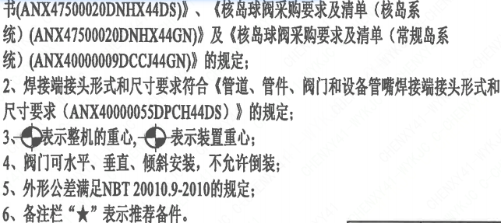
页码 | 字段名 | 内容
1 | 技术要求-1 | 1、产品设计、制造、检验应符合《核岛球阀技术规格书（ANX47500020DNHX44DS）》、《核岛球阀采购要求及清单（核岛系统）（ANX47500020DNHX44GN）》及《核岛球阀采购要求及清单（常规岛系统）（ANX40000009DCCJ44GN）》的规定；
1 | 技术要求-2 | 2、焊接端接头形式和尺寸要求符合《管道、管件、阀门和设备管嘴焊接端接头形式和尺寸要求（ANX40000055DPCH44DS）》 的规定；
1 | 技术要求-3 | 3、表示整机的重心，表示装置重心；
1 | 技术要求-4 | 4、阀门可水平、垂直、倾斜安装，不允许倒装；
1 | 技术要求-5 | 5、外形尺寸公差参考NBT20010.9-2010的规定：
1 | 技术要求-6 | 6、备注栏“★”表示推荐备件。
1 | 采购要求及清单文件编码 | ANX47500020DNHX44GN
1 | 采购要求及清单文件编码 | ANX40000009DCCJ44GN

图签栏
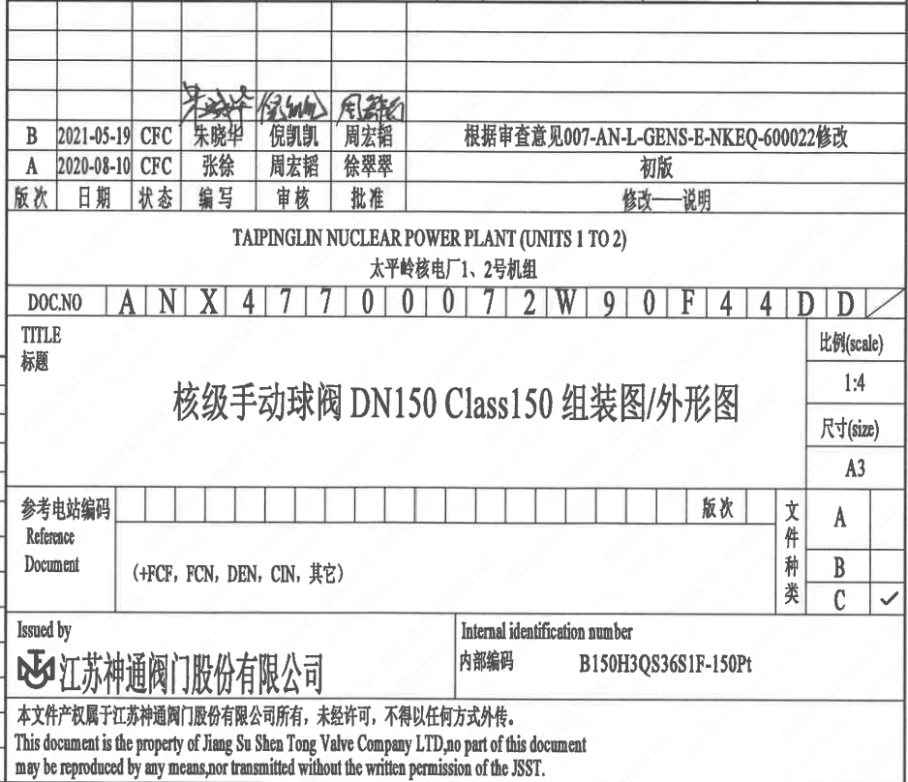
页码 | 文件编码 | 卷标 | 标题 | 参考文件编码 | 参考电站编码版次
1 | ANX47700072W90F44DD |  | 核级手动球阀DN150 Class150组装图/外形图

